상품제안서
프로디아 DS6 소프트 스위스 볼펜 | 상품코드: F04170

 |  |  |  |  |  | 02-412-0044 | www.easy1.co.kr
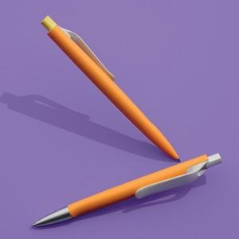

【상세/제작정보】

【인쇄/포장옵션】 | 실크 / PS3 고급 패키지 포함

【공급단가】 | 수량 | 100~ | 500~ | 1,000~ | 3,000~
*VAT별도 | 단가 | 13,100원 | 12,610원 | 12,130원 | 11,640원

【상품 URL】 | https://dev.easy1.co.kr:443/src/goods_detail.php?gdno=4170

